Credito Inv Lonquen
Movimiento bancario:

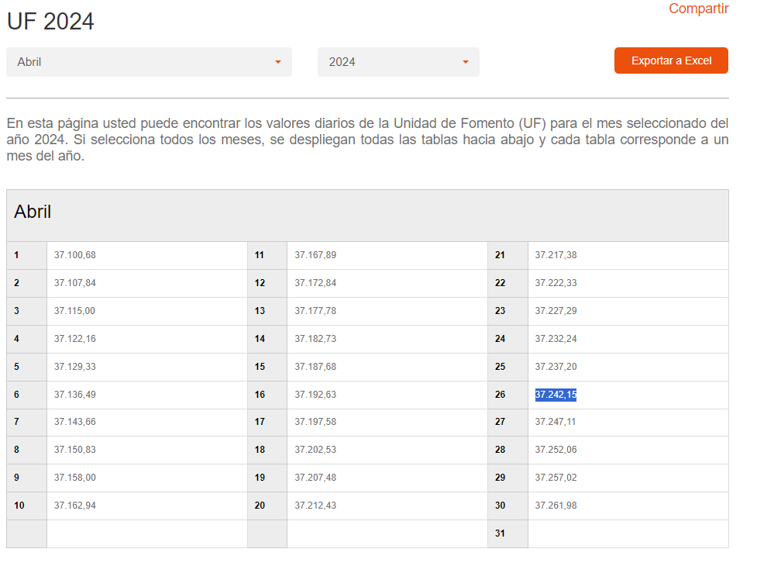
 | Uf al 26/04 | $37,242.2

 | CLP | $238,000,000.0
 | UF | $6,391

Tabla Desarrollo Banco de Chile
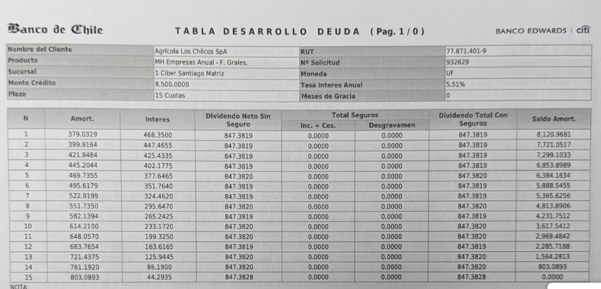

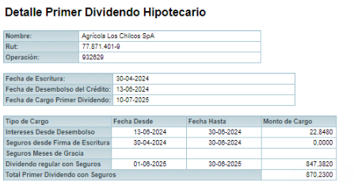

Prepago
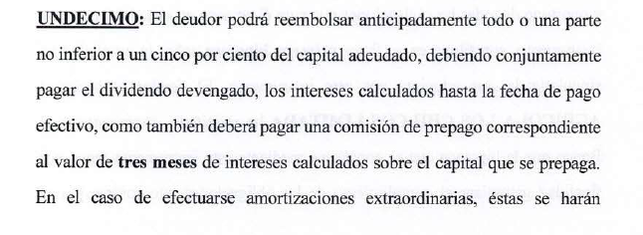
 | UF al 31/01 | 38384.41
Capital Adeudado | 8500
Minimo | 5% | 425 | $16,313,374.25
Dividendo devengado a la fecha
Comision prepago. | 1.38% |  | 3 meses sobre capital que se prepaga

Ejemplo pago 60 mm el 31/01
Prepago | 1563.1 | $60,000,000
Minimo 5% | 425.00
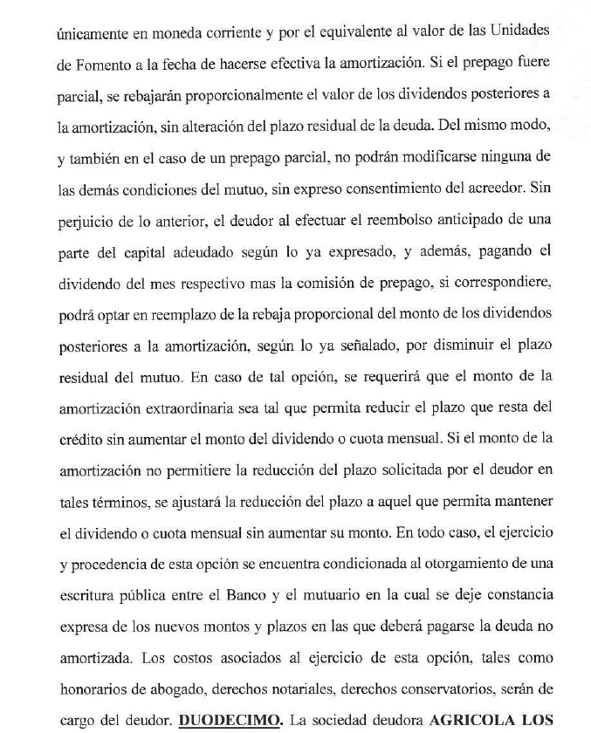
Dividendo | 423.69 | 50% | al 31/12 | Dividendo se despompone en: | Amortizacion: | 189.51595 | Interes | 234.175
Comision prepago | 21.53

Total capital prepagado | 1,307.43
% de capitla pagado | 15.38%
Hectareas totales | 66
Hectareas a alzar | 10.151789511 | 10 hectareas equivale a 20 parcelas de 5.000 m2.-

